상품제안서
윙투 S1형 아모레여행용세트 | 상품코드: F16886

 |  |  |  |  |  |  | 02-412-0044 | www.easy1.co.kr
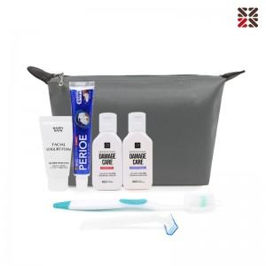

【상세/제작정보】 | <p><span style="background-color: rgb(255, 255, 255); font-family: dotum; font-size: 13px;"></span><span style="background-color: rgb(255, 255, 255); font-family: dotum; font-size: 13px;">​</span><span style="background-color: rgb(255, 255, 255); font-family: dotum; font-size: 13px;">파우치 사이즈&nbsp; 200x120x60mm</span><span style="background-color: rgb(255, 255, 255); font-family: dotum; font-size: 13px;">​</span>​</p>

【인쇄/포장옵션】 | 실크 / 포장불가능

【공급단가】 | 수량 | 100~ | 300~ | 500~ | 1,000~ | 3,000~
*VAT별도 | 단가 | 8,520원 | 8,370원 | 8,160원 | 8,020원 | 7,810원

【상품 URL】 | https://dev.easy1.co.kr:443/src/goods_detail.php?gdno=16886

